Sheet1
 | Total Geral | Total de Branca | Branca |  |  | Total de Preta | Preta |  |  | Total de Parda | Parda |  |  | Total de Amarela | Amarela |  |  | Total de Indígena | Indígena |  |  | Total de Não declarada | Não declarada
Localidade da Escola |  |  | Estadual | Municipal | Privada |  | Estadual | Municipal | Privada |  | Estadual | Municipal | Privada |  | Estadual | Municipal | Privada |  | Estadual | Municipal | Privada |  | Federal | Estadual | Municipal | Privada
Salvador | 92,416 | 3,145 | 2,227 | 786 | 132 | 21,299 | 15,140 | 5,800 | 359 | 45,575 | 33,405 | 11,111 | 1,059 | 318 | 200 | 108 | 10 | 144 | 88 | 51 | 5 | 21,935 | 43 | 16,031 | 4,912 | 949

Cor/Raça |  | Dependência Administrativa

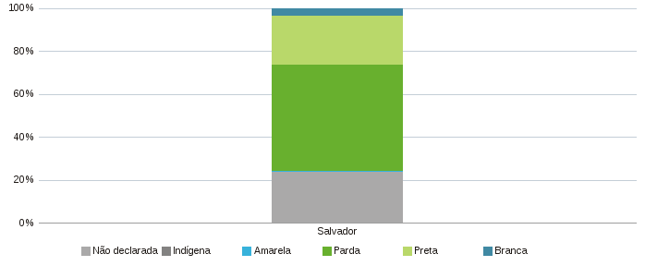 |  | 